상품제안서
크로커다일 70폰지무지 솔리드 자동장우산 | 상품코드: S07855

 |  |  |  |  |  |  | 02-713-8555 | www.synergygift.co.kr
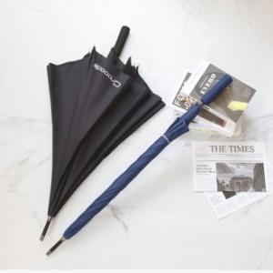

【상세/제작정보】

【인쇄/포장옵션】 | 실크, 풀칼라, 원단1도인쇄 / 종이상자

【공급단가】 | 수량 | 50~ | 100~ | 500~ | 1,000~ | 2,000~
*VAT별도 | 단가 | 10,660원 | 10,270원 | 9,870원 | 9,480원 | 9,240원

【상품 URL】 | https://www.synergygift.co.kr:443/src/goods_detail.php?gdno=9894

